请求到程序响应
用户浏览器输入地址

DNS解析(域名供应商)

请求到达服务器

HTTP.SYS服务接收Http请求

转发给ISAPI

管道通信给php
_ISAPI
java_ISAPI
根据后缀
IIS7+使用UrlRoutingModules

管道通信给aspnet_ISAPI

HttpWorkerRequest

HttpRuntime

HttpContext
HttpApplicationFactory

HttpApplication

MVC
WebForm

管道模型
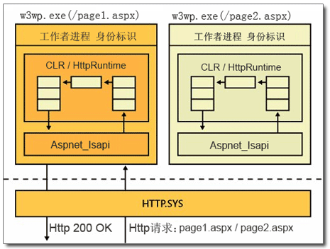

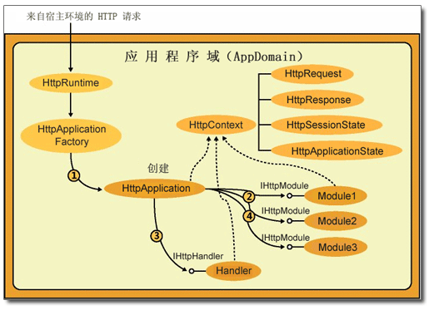

handler
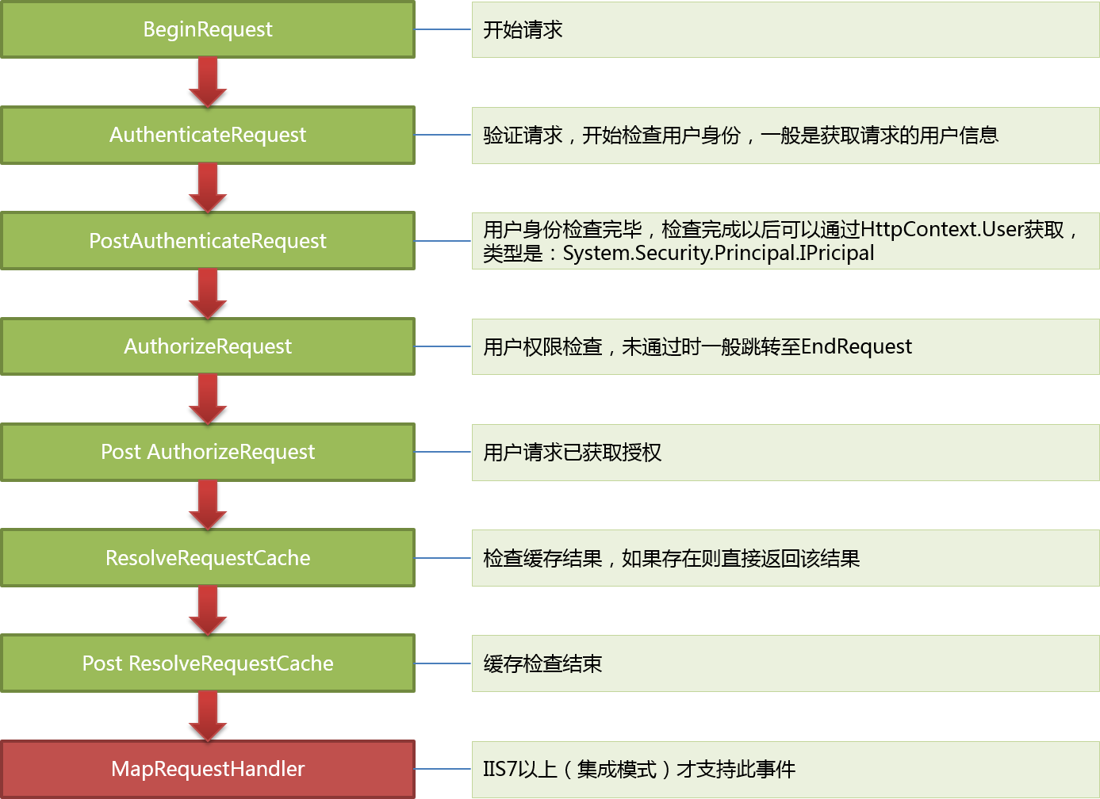

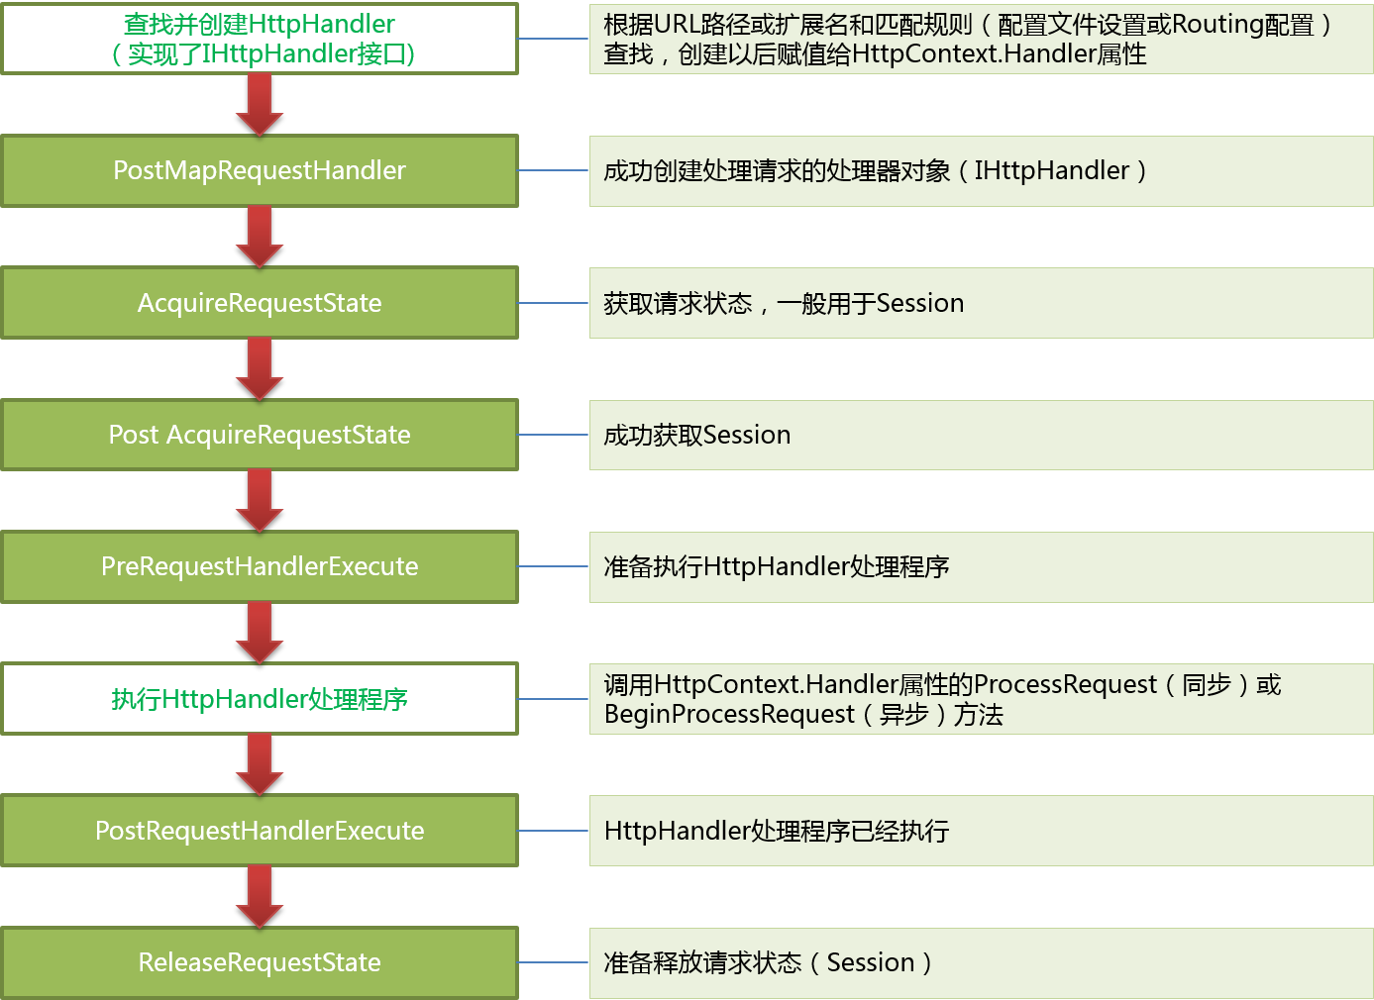

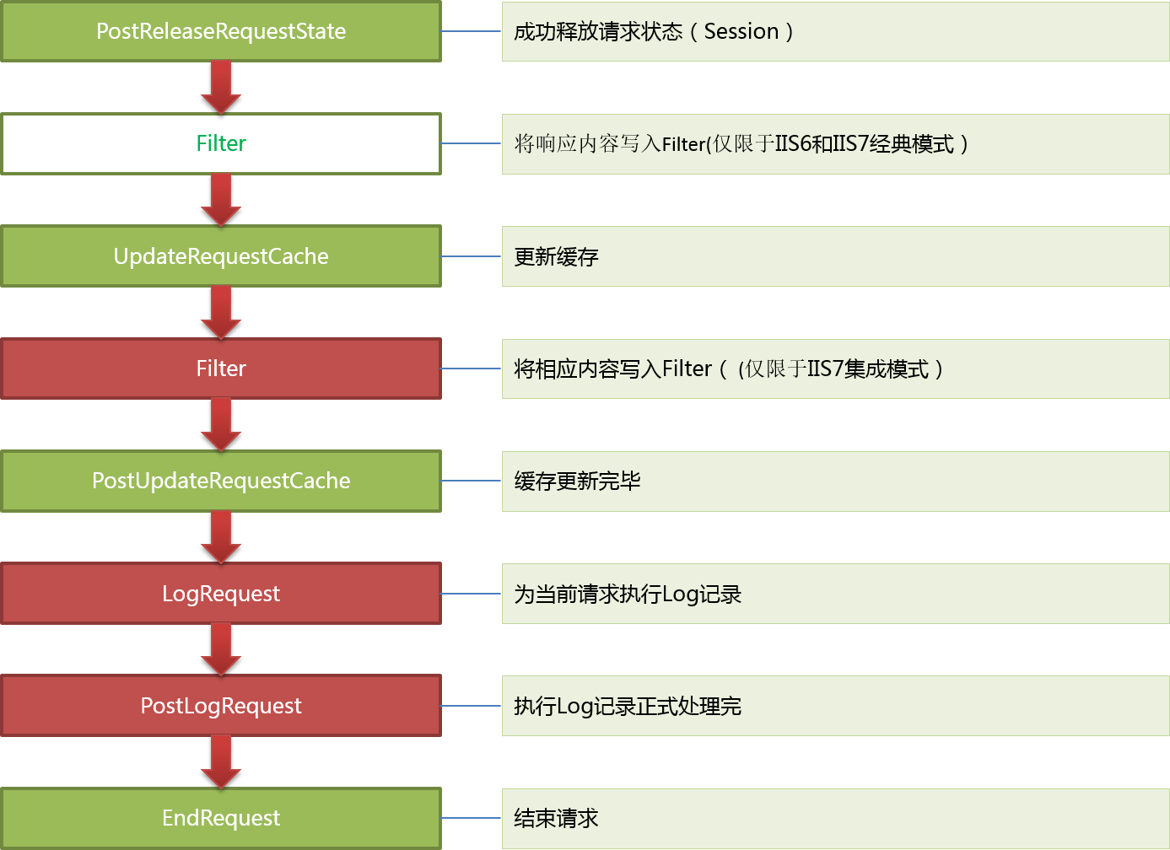

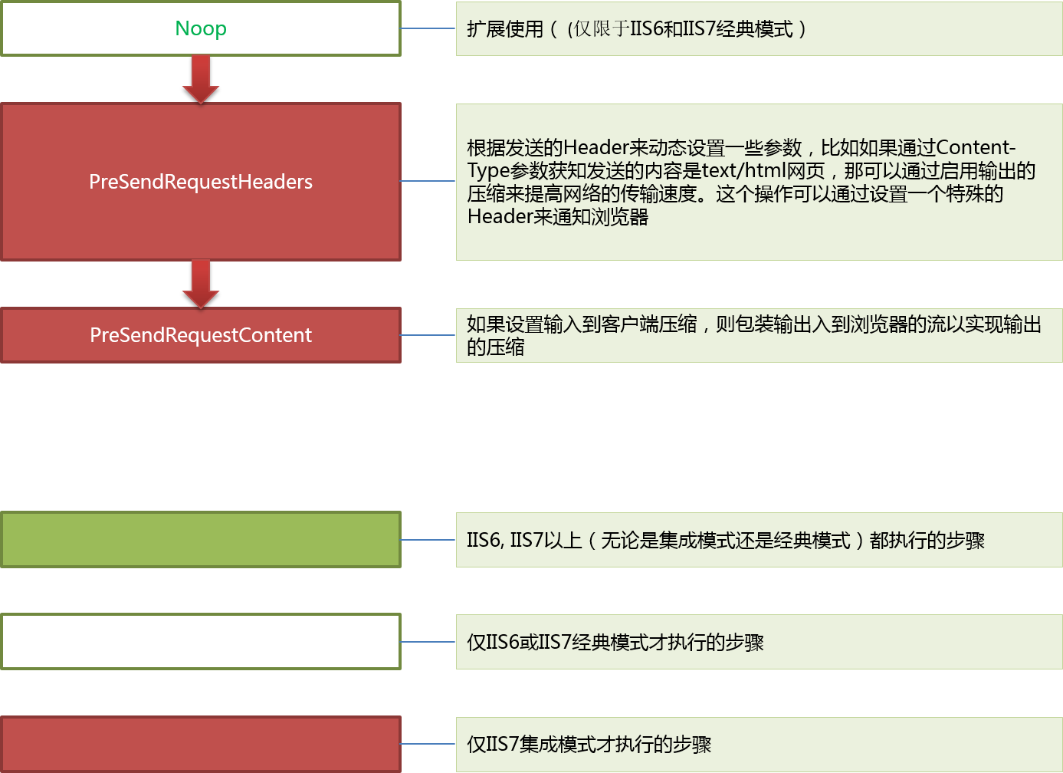

mvchandler
MVC网站启动，第一个请求

GLOABL注册路由

创建HttpApplication实例，按顺序执行25个事件
URL规则和new MVCRouteHandler

PostResolveRequestCache上注册
UrlRoutingModule的动作
MVCRouteHandler负责生产IHttpHandler

保存到RouteCollection
(里面是规则和httphandler)
UrlRoutingModule拿着URL根据RouteCollection去找MVCRouteHandler

找MVCHanlder,然后Remap给Context

mvcHandler--查找controllerfactory(被我们扩展了)--反射创建Controller对象

Controller.Excute获取actionName，ActionInvoker 调用action，最终得到actionresult

不同的actionresult--调用其ExecuteResult--(viewResult会找view然后render)--将信息写入response.output

cookiesession
Client
Server

服务器生成sessionid--空value，保存在服务器内存上
第一次访问，没有cookie 没有session | session保存在内存上的一个key-value

cookie是保存在客户端的一小段文本，存在客户端

将sessionid包含在cookie中输出
第一次访问返还，带上cookie

sessionmodule解析得到sessionid，内存中获取保存的数据，知道你刚才来过
第二次访问，带上cookie，有sessionid

sessionmodule解析得到sessionid，内存中获取保存的数据，识别张三是张三
第三次访问用户登陆，账密和sessionid
 | session保存的是sessionid和value
 | value是个集合，集合有个currentUser的key

